Sheet1 (2)
FT02067商店单（同FT11196)热压主标订购单：（包装上我司订单号一定要注明商店单或网单， 款号 尺码 数量）

我司订单号 | 订单号 | 款号 | 尺码 |  |  |  | 合计 |  | 颜色
 |  |  | XS(4/5) | S(6/7) | M(8) | L(10/12)
FT02067商店单 | S26-WM-080追加单 | SP2639363HE | 1413 | 3533 | 3533 | 2120 | 10599 |  | 422C
 |  | SP2639955KS | 928 | 1856 | 2785 | 1856 | 7425 |  | 186C2
 |  | SP202039LS | 1306 | 2612 | 2612 | 1959 | 8489 | 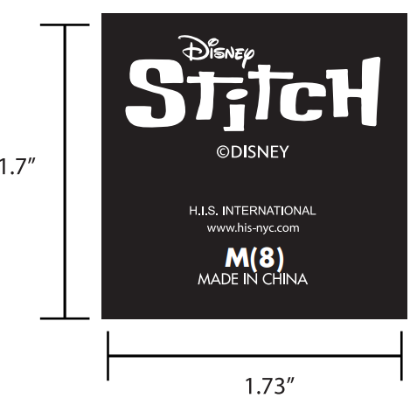 | WHITE白色
 |  | SP202040AN | 991 | 2478 | 2478 | 1487 | 7434 | 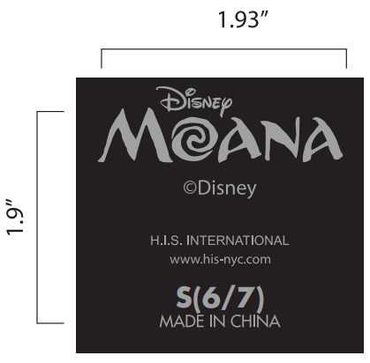 | 422C
合计 |  |  |  |  |  |  | 33947

FT02067网单（同FT09179)热压主标订购单：（包装上我司订单号一定要注明商店单或网单 ，款号 尺码 数量）
我司订单号 | 订单号 | 款号 | 尺码 |  |  |  | 合计 |  | 颜色
 |  |  | 4/5 | 6/7 | 8 | 10/12

FT02067网单 | S26-WMC-234-OLX 追加单 | SP2639363HE | 38 | 101 | 113 | 63 | 315 |  | 422C
 |  | SP2639955KS | 38 | 63 | 88 | 38 | 227 |  | 186C2
 |  | SP202039LS | 38 | 88 | 101 | 38 | 265 | 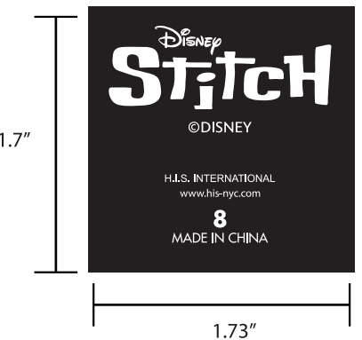 | WHITE白色
 |  | SP202040AN | 50 | 63 | 76 | 38 | 227 | 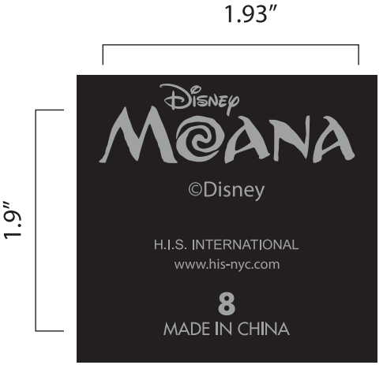 | 422C
合计 |  |  |  |  |  |  | 1034

